Gráficos de Preços
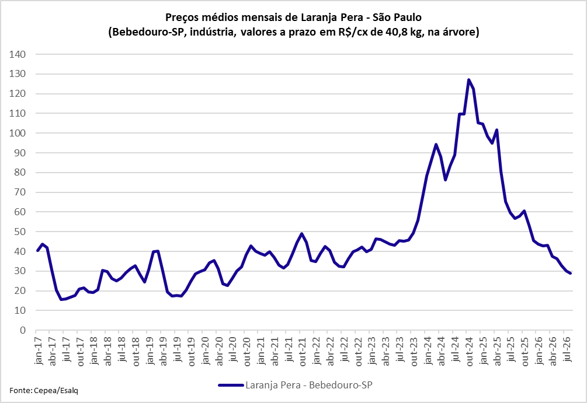

Laranja fresca - Preços Mínimos de Garantia
Safra | UF Regiões | R$/Unid. | Período Vigência
2020/21 |  | 15.53 | Jul/2020 a jun/2021
2021/22 |  | 17.76 | Jul/2021 a jun/2022
2022/23 |  | 24.23 | Jul/2022 a jun/2023
2023/24 | Brasil, exceto RS | 22.72 | Jul/2023 a jun/2024
 | RS | 20.53
2024/25 | Brasil, exceto RS | 23.83 | Jul/2024 a jun/2025
 | RS | 21.53
2025/26 | Brasil, exceto RS | 28.44 | Jul/2025 a jun/2026
 | RS | 25.19
2026/27 | Brasil | 28.76 | Jul/2026 a jun/2027
Fonte: Conab.

